K-WAY SS26
Navi SKU | Style name | Colour | RRP | WHLS | S | M | L | XL | XXL | QTY TOTAL
K2123ZW-063 | LE VRAI 4.0 CLAUDE | Blue Royal Marine | 140.00 € | 70.00 € | 432 | 548 | 864 | 432 | 216 | 2492
K2123ZW-K89 | LE VRAI 4.0 CLAUDE | Blue Depht | 140.00 € | 70.00 € | 498 | 656 | 1002 | 490 | 250 | 2896
K2123ZW-USY | LE VRAI 4.0 CLAUDE | Black Pure | 140.00 € | 70.00 € | 692 | 963 | 1414 | 692 | 351 | 4112
K2123ZW-WMR | LE VRAI 4.0 CLAUDE | GREEN BLACKISH | 140.00 € | 70.00 € | 515 | 672 | 1030 | 515 | 257 | 2989
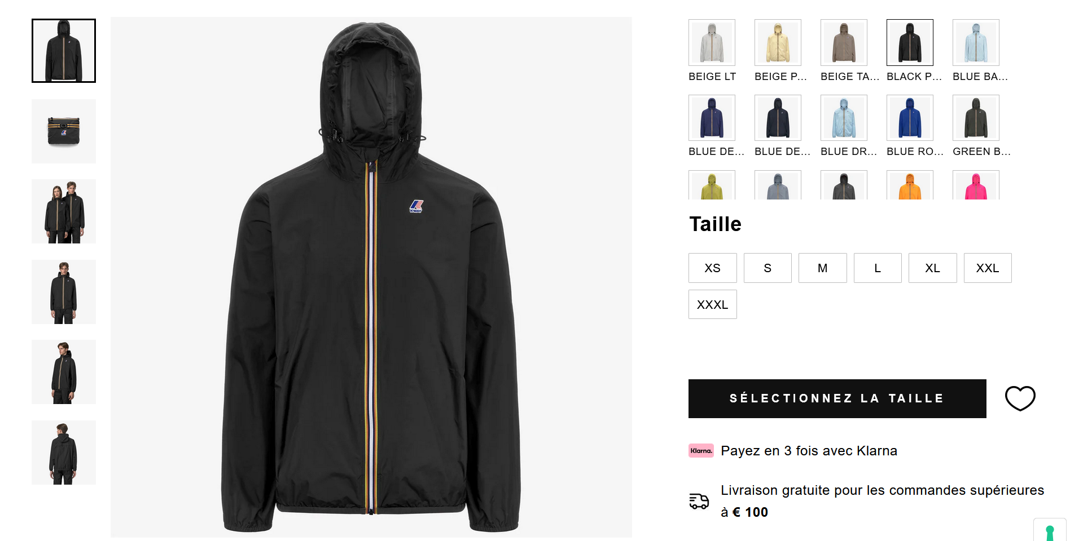
 |  |  |  |  |  |  |  |  |  | 12489

